Sheet1
【18春训营-价值投资新时代】任务五：互联网 - 用户为王

【通关题】
1. 列举腾讯从招股说明书开始披露至今的每年活跃用户数和由总收入所对应计算的 ARPU

 |  |  | 单位：人民币
 | 年份 | 活跃用户数 （亿人） | 总收入 （亿元） | ARPU （元）
 | 2001 年 | 0.438 | 0.49 | 1.12
 | 2002 年 | 0.544 | 2.63 | 4.84 |  |  |  |  |  |  |  | 24.20%
 | 2003 年 | 0.815 | 7.35 | 9.02 |  |  |  |  |  |  |  | 49.82%
港股上市 | 2004 年 | 1.348 | 11.44 | 8.48 |  |  |  |  |  |  |  | 65.40%
 | 2005 年 | 2.019 | 14.26 | 7.06 |  |  |  |  |  |  |  | 49.78%
 | 2006 年 | 2.326 | 28.00 | 12.04 |  |  |  |  |  |  |  | 15.21%
 | 2007 年 | 3.002 | 38.21 | 12.73 |  |  |  |  |  |  |  | 29.06%
 | 2008 年 | 3.766 | 71.55 | 19.00 |  |  |  |  |  |  |  | 25.45%
 | 2009 年 | 5.229 | 124.40 | 23.79 |  |  |  |  |  |  |  | 38.85%
 | 2010 年 | 6.476 | 196.46 | 30.34 |  |  |  |  |  |  |  | 23.85%
 | 2011 年 | 7.210 | 284.96 | 39.52 |  |  |  |  |  |  |  | 11.33%
 | 2012 年 | 7.892 | 438.94 | 55.62 |  |  |  |  |  |  |  | 9.46%
 | 2013 年 | 8.080 | 604.37 | 74.80 |  |  |  |  |  |  |  | 2.38%
 | 2014 年 | 8.153 | 789.32 | 96.81 |  |  |  |  |  |  |  | 0.90%
 | 2015 年 | 8.531 | 1028.63 | 120.58 |  |  |  |  |  |  |  | 4.64%
 | 2016 年 | 8.893 | 1519.38 | 170.85 |  |  |  |  |  |  |  | 4.24%
 | 2017 年 | 9.886 | 2377.60 | 240.50 |  |  |  |  |  |  |  | 11.17%

2. 列举奇虎从招股说明书开始披露至今的每年活跃用户数和由总收入所对应计算的 ARPU

 |  |  | 单位：美元 |  | 单位：人民币
 | 年份 | 活跃用户数 （亿人） | 总收入 （亿刀） | ARPU （刀） | 总收入 （亿元） | ARPU （元）
 | 2008 年 | 1.19 | 0.17 | 0.14 | 1.15 | 0.97 | *人民币总收入数据来源：美元数据乘以年底汇率
 | 2009 年 | 2.25 | 0.32 | 0.14 | 2.21 | 0.98 | *人民币总收入数据来源：美元数据乘以年底汇率 |  |  |  |  | 89.08%
 | 2010 年 | 3.28 | 0.58 | 0.18 | 3.80 | 1.16 | *人民币总收入数据来源：美元数据乘以年底汇率 |  |  |  |  | 45.78%
美股上市 | 2011 年 | 4.02 | 1.68 | 0.42 | 10.57 | 2.63 | *人民币总收入数据来源：美元数据乘以年底汇率 |  |  |  |  | 22.56%
 | 2012 年 | 4.56 | 3.29 | 0.72 | 20.50 | 4.50 | *人民币总收入数据来源：美元数据乘以年底汇率 |  |  |  |  | 13.43%
 | 2013 年 | 4.75 | 6.71 | 1.41 | 40.63 | 8.55 | *人民币总收入数据来源：美元数据乘以年底汇率 |  |  |  |  | 4.17%
 | 2014 年 | 5.09 | 13.91 | 2.73 | 78.20 | 15.36 | *总收入数据来源：SEC/江南嘉捷借壳报告书 |  |  |  |  | 7.16%
 | 2015 年 | 5.23 | 18.05 | 3.45 | 93.57 | 17.89 | *总收入数据来源：SEC/江南嘉捷借壳报告书 |  |  |  |  | 2.75%
美股退市 | 2016 年 | 5.09 |  |  | 99.04 | 19.46 | *总收入数据/活跃用户数来源：江南嘉捷借壳报告书；(MAU为2017H1数据) |  |  |  |  | -2.68%
A 股借壳 | 2017 年 | 5.15 |  |  | 122.38 | 23.76 | *总收入数据来源：三六零2017年年报 |  |  |  |  | 1.18%

3. 列举陌陌从招股说明书开始披露至今的每年活跃用户数和由总收入所对应计算的 ARPU

 |  |  | 单位：美元 |  | 单位：人民币
 | 年份 | 活跃用户数 （亿人） | 总收入 （亿刀） | ARPU （刀） | 总收入 （亿元） | ARPU （元）
 | 2013 年 | 0.337 | 0.03 | 0.09 | 0.19 | 0.56 | *人民币总收入数据来源：美元数据乘以年底汇率
美股上市 | 2014 年 | 0.693 | 0.45 | 0.65 | 2.78 | 4.01 | *人民币总收入数据来源：美元数据乘以年底汇率
 | 2015 年 | 0.698 | 1.34 | 1.92 | 8.70 | 12.46 | *人民币总收入数据来源：美元数据乘以年底汇率
 | 2016 年 | 0.811 | 5.53 | 6.82 | 38.40 | 47.35 | *人民币总收入数据来源：美元数据乘以年底汇率
 | 2017 年 | 0.991 | 13.18 | 13.30 | 85.77 | 86.55 | *人民币总收入数据来源：美元数据乘以年底汇率

4. 你认为以上三者上市后 ARPU 的变化有什么特点？说明了什么？

 | 腾讯 | 奇虎 | 陌陌 | 腾讯 | 奇虎 | 陌陌
2001 | 1.120456621
2002 | 4.8365257353 |  |  | 331.66%
2003 | 9.0178773006 |  |  | 86.45%
2004 | 8.4831824926 |  |  | -5.93%
2005 | 7.064858841 |  |  | -16.72%
2006 | 12.039729149 |  |  | 70.42%
2007 | 12.727924717 |  |  | 5.72%
2008 | 18.997727031 | 0.96883596639 |  | 49.26%
2009 | 23.790323198 | 0.98011446222 |  | 25.23% | 0.01164128524
2010 | 30.336675417 | 1.1587500457 |  | 27.52% | 0.18225992003
2011 | 39.522984743 | 2.6284130473 |  | 30.28% | 1.2683175349
2012 | 55.6179815 | 4.4953275439 |  | 40.72% | 0.71028200782
2013 | 74.798267327 | 8.5531931621 | 0.56200199273 | 34.49% | 0.90268519449
2014 | 96.813442904 | 15.36256778 | 4.0053464646 | 29.43% | 0.79612075734 | 6.1269257342
2015 | 120.575548 | 17.891195029 | 12.458196562 | 24.54% | 0.16459665369 | 2.1103917405
2016 | 170.85123131 | 19.458430255 | 47.350235564 | 41.70% | 0.08759812993 | 2.8007295301
2017 | 240.5017196 | 23.763326214 | 86.548282343 | 40.77% | 0.22123552114 | 0.82783213881
观察： |  |  |  |  |  | 图：腾讯 vs 奇虎 vs 陌陌 历年 ARPU 数值和增长率
腾讯：04 年上市，头两年 ARPU 经历负增长，接着三年剧烈变动后，09 年起每年大致稳定在
25%～40%的增速，从 23.8 元升至 17 年的 240.5 元
奇虎：11 年上市，头四年 ARPU 处于 70%～120% 增速较大的阶段，近三年增速明显放缓
陌陌：14 年末上市，头三年 ARPU 处于爆发增长期，16 年起远远超越奇虎，至 17 年增长率
首次低于 100%

特点归纳：
三家 ARPU 增速的变化皆具有明显的分阶段特征

意义说明：
互联网公司的产品具有较短暂的生命周期，公司需要在产品臻至成熟、迈入衰退之前，透过迭代
创新来找到新的增长点

*以腾讯的增长路径当例子：
增长点 | 1999年 | 2001年 | 2005年 | 2008年 | 2011年 | 2012年 | 2013年 | 2015年
流量入口 | QQ |  |  |  | 微信
关键产品 |  | QQ会员 Q币 | QQ音乐 | 游戏元年 |  | 文学 | 微信支付 腾讯云 | 效果广告

5. 互联网公司估值的核心要素是什么？当一家公司不赚钱，甚至几乎没有收入的时候，如何给它们估值？

估值核心要素：用户数、每名用户收入的增长趋势
对互联网公司而言，用户数代表未来变现的潜力，不赚钱甚至没收入时，就要看用户数来估值

6. 列举暴风和二三四五的活跃用户数，你认为它们当前的估值是否合理?

MAU（亿人） | 2013年 | 2014年 | 2015年 | 2016年 | 2017年
暴风-“总体” | ？ | ？ | 2.00 | 2.30 | 2.50 | *总体月活均为 PC 端和移动端月活简单相加，可靠度存疑
暴风-PC端 | ？ | ？ | 1.40 | 1.70 | 1.96 | **为和上面答案保持一致口径，公司月活采取本行数据
暴风-移动端 | ？ | ？ | 0.60 | 0.57 | 0.54
暴风-总收入（亿元） | 3.25 | 3.86 | 6.52 | 16.47 | 19.15
暴风-ARPU（元） | ？ | ？ | 4.66 | 9.69 | 9.77
二三四五-PC端 | 0.30 | ？ | ？ | ？ | ？
二三四五-移动端 | ？ | ？ | 0.10 | ？ | ？

当前TTM市盈率：暴风 178.15 倍、二三四五 22.47 倍（含Q2预告）26.3 倍（不含预告） 数据来源：九斗

分别判断两家公司情形：
暴风：PC 端月活同比增速在减缓（16 年 21% → 17 年 15%），移动端月活以每年 5% 的速度在萎缩，以 PC 端月活计算的 ARPU 则在 16 年同比翻倍后于 17 年陷入增长停滞
二三四五：月活数据几乎无法取得，互联网信息业务营收两年复合增速不到 8%（17 年 PC 端同比负增长，移动端同比翻番占比提升至 26%），且 17 年公司主营有巨大变化，
转为互联网金融为主的贷款公司（互联网金融业务占比从 16 年的12% 上升到 65%，营收两年复合增速达 1400%） ，进入口径日益收紧的强监管领域，按 TTM 计算的市盈率难以说明问题

综上所述，目前两家公司的估值难言合理，二三四五估值有失真情形，暴风的估值无论对比用户增速还是对比 ARPU 都过于虚高

7. 比较百度、腾讯、阿里、新浪/微博的商业模式，试从 ARPU 的角度评估互联网商业模式的潜力。

表：BATW 的商业模式比较
公司 | 流量入口类型 | 拳头流量产品 | MAU-亿人 （2017） | ARPU-元rmb （2017） | 主要变现方式 | 变现途径（B端） |  | 变现途径（C端） |  | 短板 | 外延补强
百度（BIDU.OQ） | 工具-搜索引擎 | 手机百度 | 6.650 | 127.53 | 2B | 广告、数据许可、版权内容分发 |  |  |  | C端 | 爱奇艺 | 848.09
腾讯（700.HK） | 社交-通讯/社群 | 手机微信 | 9.886 | 240.50 | 2B = 2C | 广告、数据许可、版权内容分发 |  | 内容付费、直播打赏、会员增值 |  | 电商 | 京东 | 2377.60
阿里巴巴（BABA.N） | 电商 | 手机淘宝 | 5.070 | 312.18 | 2B = 2C | 广告、数据许可、版权内容分发 |  | 内容付费、会员增值、电商、金融 |  | 社交 |  | 1582.73
微博（SINA/WB.OQ） | 社交-娱乐社区 | 新浪微博 | 3.920 | 45.38 | 2B > 2C | 广告、数据许可、版权内容分发 |  | 内容付费、直播打赏、会员增值 |  | 电商 |  | 177.88 | 27.33938
*百度 2017 年年报并未披露手机百度的 MAU 和增长率，此处取 2016 年度数据，该年度 MAU 同比增长仅 1.7%，较 2015 年度的同比 21.1% 有显著放缓
**此处将分拆上市的新浪和微博总收入加总计算 ARPU，以体现整体效益

分析与评估：（分为工具-社交-电商三种流量入口类型来论述）
1、三种类型当中，电商类型的 ARPU 变现能力最强（除此之外，基于消费行为的电商大数据，其价值也最高，对于发展互联网金融的授信参考至关重要）
2、同样社交类型当中，通讯类的 ARPU 要高于娱乐社区，而腾讯和新浪微博五倍的 ARPU 差距还来自于 C 端的变现能力
3、以工具类型而言，百度受益于特殊的历史机遇，ARPU 已做到极致，但 MAU 已接近天花板，且变现方式还局限于 2B（不考虑爱奇艺），2010 年腾讯月活和现在的百度相当，但 ARPU 已
接近 200 元

评估结论：
从 ARPU 看互联网商业模式的潜力排序：电商 > 社交（通讯）> 社交（娱乐社区）> 工具

8. 给暴风、二三四五和奇虎对号入座。

公司 | 流量入口类型 | 拳头流量产品 | 主要变现方式 | 变现途径（B端） |  | 变现途径（C端）
暴风 | 工具 | 暴风影音 | 2B < 2C | 广告、数据许可、版权内容分发 |  | 硬件销售、内容付费、直播、会员增值 |  |  | *其大屏电商实际为电视购物，不算电商模式
二三四五 | 工具 | 2345 网址导航 | 2B < 2C | 广告、数据许可、版权内容分发 |  | 软件付费、金融
奇虎（三六零） | 工具 | 360 安全卫士 | 2B > 2C | 广告、数据许可、版权内容分发 |  | 内容付费、会员增值、硬件销售

三家公司都是做工具为主的商业模式，尚未能进入到社交领域，电商更加谈不上；
暴风和二三四五已分别透过互联网电视硬件、互联网金融在 C 端发力，寻求广告、分发之外的新增长点，然而核心产品的活跃用户数存疑（肯定不比奇虎）是最大的制约因素；
奇虎依靠三者中最庞大的活跃用户基数，其互联网广告业务依然有不错收益，是 17 年增长最大的业务（据艾瑞咨询预测，2017 年中国广告市场规模达到 3884 亿元，同比增长 34%，增速仍然
居于高位。 ），占比更是达到了 74.48%，使得三六零俨然成为一家广告公司，但以游戏为主的互联网增值业务发展不顺，2013 年 360 游戏独立运营以来，2014～2017年正值手游快速增长期，
360 游戏的营收却连续下滑，复合增长率为-16.88%，同时毛利率也在下滑。由于三六零的 MAU 近三年增长陷入停滞，广告收入也不可能一直高速增长下去，在用户付费意识逐渐觉醒的当下，
C 端的变现才是三六零必须抓住的机遇，而游戏业务的失败则为三六零未来 C 端经营的前途敲响警钟。（智能硬件是广告之外另一个增长业务，然而营收占比低、毛利低，没有关注价值）

9. 互联网什么情况下会沦为传统行业？

互联网什么情况下会沦为传统行业，分为定性定量两方面三维度，自上至下分析

【定性】
*此处以行业生命周期的共性来试分析
当技术应用的市场化和规模化已经完成，渗透率逐渐饱和，行业的成长性逐渐消失，行业的收入增速降到一个适度水平，资本开支增速持续下降。整个市场的竞争格局在相当长的时期内处于
稳定状态，企业之间的竞争手段从成长期的打价格战转向成非价格手段，比如提高质量、改善性能、加强服务。行业利润也由于一定程度的垄断达到了较高水平，而风险却因为市场结构稳定、
新企业难以进入而降低。成熟后期，行业可能开始进入衰退，也可能由于技术创新、产业政策等各种原因又迎来新的高速成长。（对互联网行业来说，之前的续命靠 PC 到手机的载体更新，
未来新的高速成长机遇可能还是在载体更新，也就是物联网）

【定量】
*此处讨论的互联网包括 PC 时代互联网和移动互联网，不包括下一代的物联网
维度一：渗透率，已通过成长增速拐点，增量红利吃尽，五年内即将达到成熟行业渗透率水平，成为传统行业之一
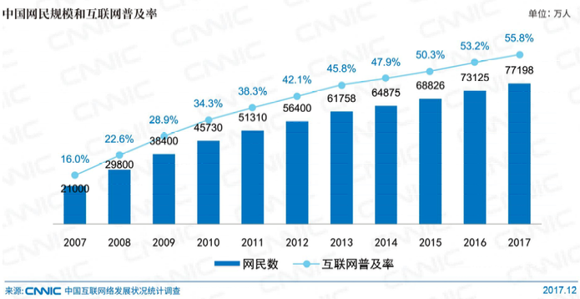
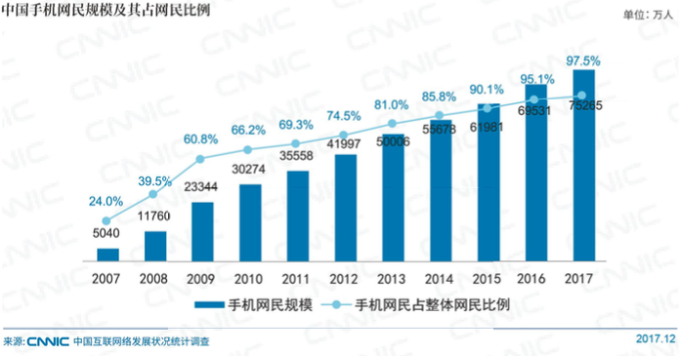

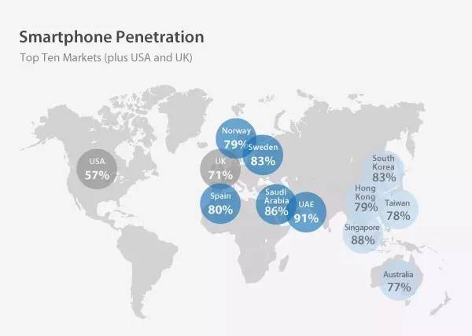
参考资料： |  |  |  |  |  |  | 图：全球部分国家智能手机渗透率（2016 年，中国 51%、日本 67%）
增长的极限【终结篇II】- 科技股的40%渗透率现象

渗透率 | < 10% | 10%～40% | 40%～70% | 70%～90% | > 90%
行业生命周期 | 行业萌芽期 | 行业成长初期 | 行业成长后期 | 行业成熟初期 | 行业成熟后期

中国互联网在 2012 年结束高速增长的行业成长初期，进入增速开始放缓的行业成长后期，
中国移动互联网则在 2014 年达到这个阶段拐点，到了 2017 年的中国，移动互联网渗透率几乎等于整个互联网

2017 年的互联网渗透率，中国为 55.8%（CNNIC），全球为 46%（Mary Meeker, 2017互联网趋势报告）
2017 年的移动互联网渗透率，中国为 54.4%（CNNIC）
若中国人口增长按每年 0.52%（过去 6 年平均）、网民数增长按每年 5.7%（过去 4 年平均），
则中国互联网渗透率将在 2022 年达到 70%，2025 年达到 80%，彻底进入成熟阶段

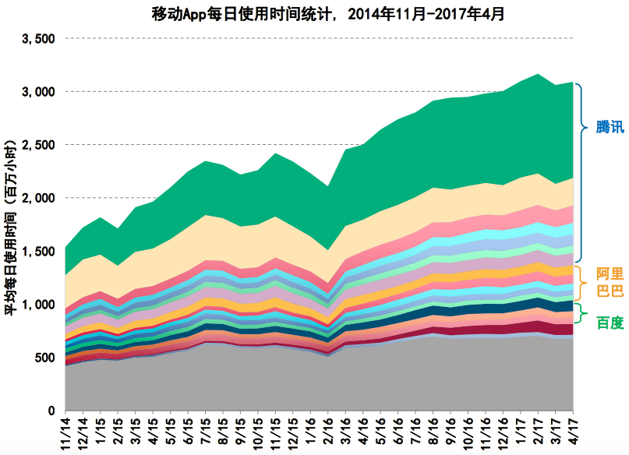
维度二：集中度和规模效应，头部公司已占据大部分行业红利，后来者要么失败，要么被收割，难以颠覆既成格局
BAT + 今日头条，占据中国移动互联网 77%的使用时长（高瓴资本，2017中国互联网趋势报告）
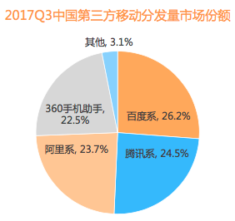
BAT + 奇虎360，占据中国第三方移动分发量市场（应用商店）96.9%的份额
（比达咨询，2017Q3 中国第三方应用商店市场研究报告）

BAT 市值截至 2017 年 12 月分别为 0.5 万亿元、2.9 万亿元、3.1 万亿元，
合计占总体互联网上市企业市值的 73.9%，借助庞大的资本优势，三家
企业在投资并购、技术研发、模式创新方面也建立明显优势（CNNIC）

网络段子《人民想念周鸿伟》中有这么一段：
“ A 和 T 膝下儿孙满堂，只要是独角兽，基本都选择了在这两者之间站队。当年
你在的时候，投资人都问创业者「如果 BAT 也做怎么办」；如今你不在的时候，
投资人都问自己「AT 不投怎么办」；以前是创业者 to VC 模式，现在是
VC to AT 模式。”

2017 年百度投资并购涉及 36 个公司，主要分布在 5 个相关领域：VR/AR 与
智能硬件、智能汽车与人工智能、大数据、电商与汽车、房产服务、媒体。
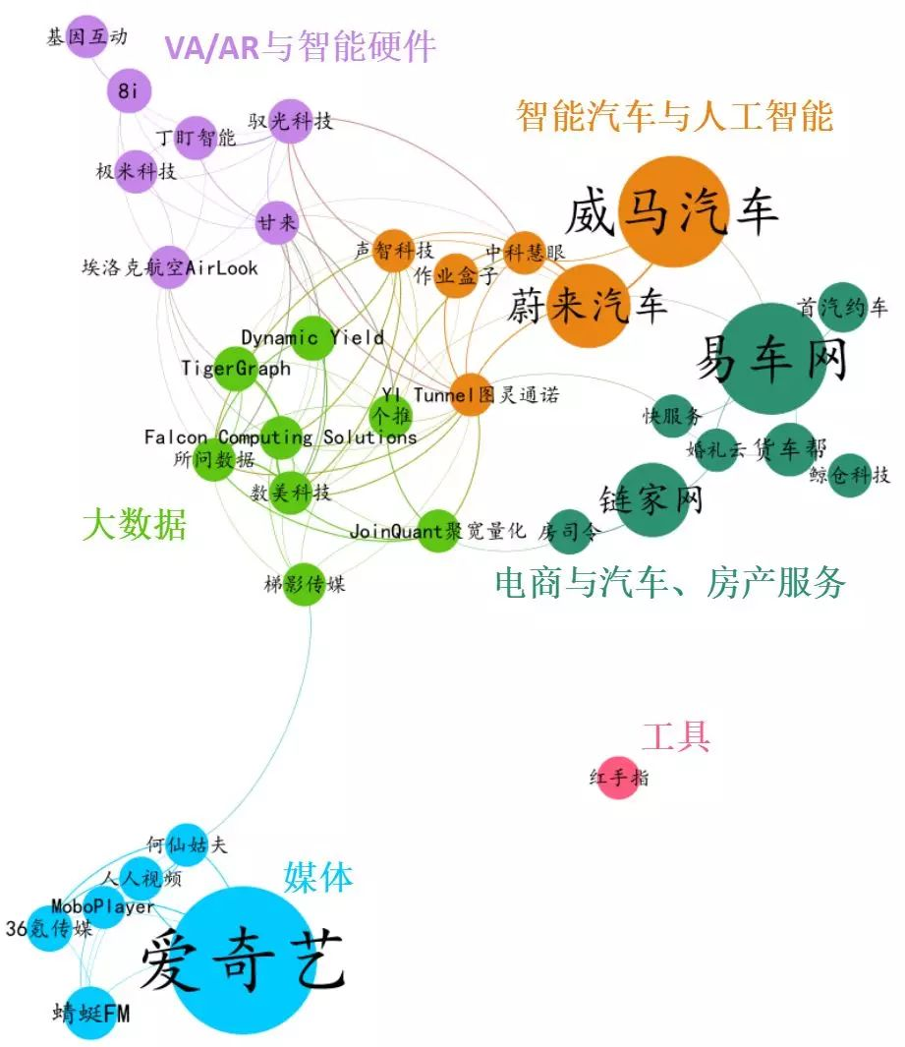
 |  |  |  | 2017 年阿里投资并购涉及 68 个公司，主要分布在 7 个相关领域：VR/AR 与人工智能、汽车、云计算与云服务、共享经济、
 |  |  |  | 生活服务、新零售、金融科技。
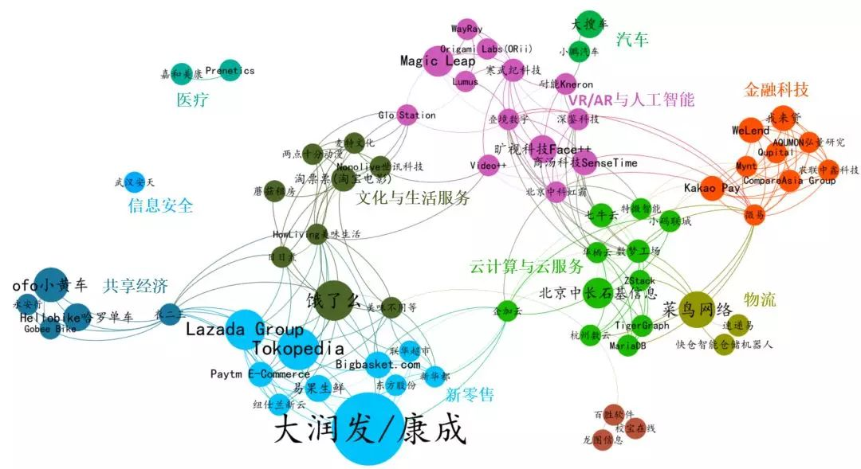

2017 年腾讯投资并购涉及 122 个公司，主要分布在 12 个相关领域：动漫、游戏、短视频与电影、阅读与内容付费、社交与工具、教育、医疗、生活服务与电商、金融、汽车交通、企业服务、
机器人与智能硬件。（IT桔子，2017年中国互联网创业投资盘点）
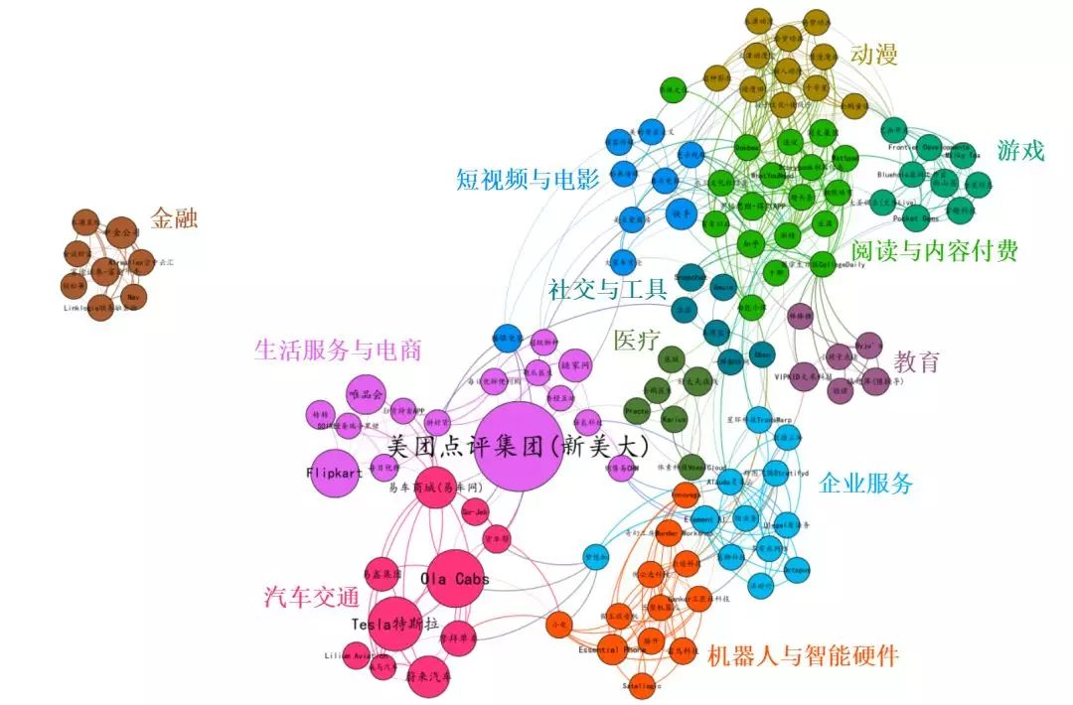

维度三：轻资产模式魔力不再，行业公司转向重资产模式，决胜实体战场，“让高边际利润奔跑”越来越玩不转

京东和阿里在电商领域的下半场较量、腾讯和阿里在新零售领域的抢跑布局、尚品宅配的发展路线，都是最好的注脚

京东的自建仓库和自营物流配送体系，是典型的重资产模式，边际成本远高于轻资产的阿里，长期以来财报也远不如后者靓丽，
互联网大数据分析机构Analysys易观发布的《中国网上零售B2C市场季度监测分析2017年第2季度》显示：2017年2季度，国内B2C市场份额占比天猫和京东分别以51.3%、32.9%的比例占据前两
个席位。根据去年发布的数据对比可以看出，京东市场份额同比去年增长6.1%，天猫则同比去年被削减5.2%，京东天猫市场份额此消彼长差值再次缩小。

三年时间，京东和阿里在电商战场出现易势苗头，马爸爸也不淡定了，17 年 9 月主动认错，宣布转向重资产策略，包括增持菜鸟股份并在未来五年继续投入1000亿元等系列布局，效果也是立竿见影。

表：2017Q2～2018Q1，中国 B2C 电商市场竞争格局（数据来源：易观，《中国网上零售B2C市场季度监测分析》）
平台名称 | 2016Q1 | 2016Q2 | 2016Q3 | 2016Q4 | 2017Q1 | 2017Q2 | 2017Q3 | 2017Q4 | 2018Q1
天猫（阿里） | 56.5% | 56.5% | 55.9% | 60.2% | 55.8% | 51.3% | 59.0% | 60.9% | 59.6%
京东 | 23.6% | 26.8% | 26.6% | 27.2% | 26.7% | 32.9% | 26.9% | 25.6% | 25.3%
苏宁易购 | 2.9% | 2.9% | 2.5% | 2.0% | 2.6% | 2.5% | 2.8% | 4.5% | 5.0%
唯品会 | 3.0% | 3.8% | 3.5% | 3.9% | 3.4% | 3.2% | 3.2% | 3.8% | 4.1%
国美在线 | 1.6% | 1.2% | 1.2% | 1.0% | 1.2% | 1.0% | 1.3% | 1.2% | 1.3%
其它 | 12.4% | 8.8% | 10.3% | 5.7% | 10.3% | 9.1% | 6.8% | 4.0% | 4.7%

尚品宅配源起于圆方软件，经营室内设计软件业务，03 年非典面临转型压力时，选择向下游家具行业转型，从代工模式走向自建工厂“柔性生产线”，再到上市募资在一二线城市建立直营销售店，
资产越做越重（和互联网企业相比算重资产，和家具行业相比，属于生产侧轻资产／销售侧重资产）

综上所述，从行业巨头到细分赛道，透过回归线下、主动抛弃轻资产优势来延续竞争力的战略路径愈发普遍，也意味着互联网这个行业愈发向传统行业模式靠拢。

